04_画像
04 貼り付け画像と配置

IMG01 PNG：元のバイト列と形式を保持 |  |  |  |  | IMG02 JPEG：元のバイト列と形式を保持
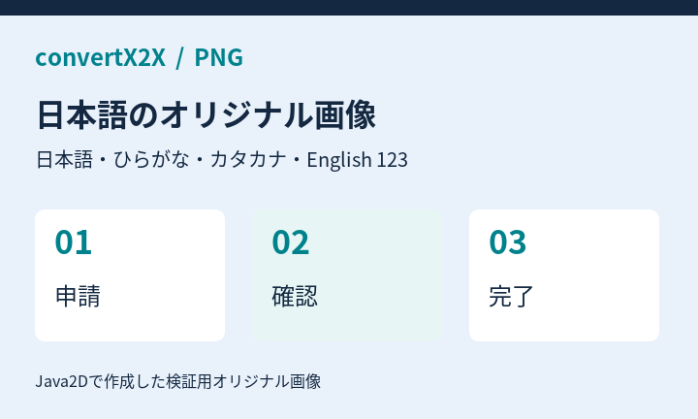
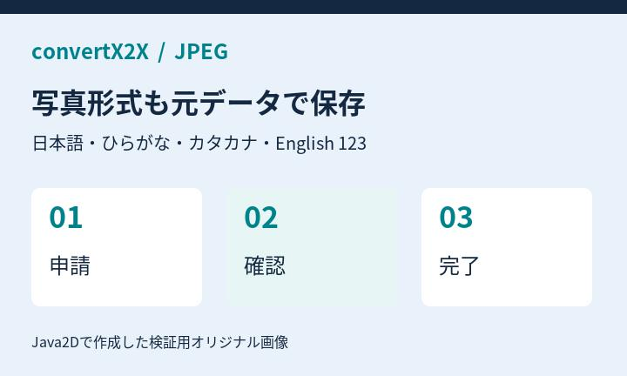

IMG03 同じPNGを2か所に配置：ファイルは共有

IMG04 罫線表に重なる画像：Markdownでは表の直後
項目 | 状態 | 担当 | 期限 | 備考
申請 | 完了 | 山田 | 9/10 | 確認済み |  | この本文より先に、表と画像が続いて出力されます。
確認 | 進行中 | 佐藤 | 9/12 | 画像が重なる範囲
決裁 | 未着手 | 鈴木 | 9/15 | 予定
通知 | 未着手 | 高橋 | 9/16 | メール
保管 | 未着手 | 田中 | 9/18 | 完了後

IMG05–07 明示非表示・非表示行・非表示列の画像は除外

05_基本図形
05 基本図形・日本語・文字書式

SHP01 四角 | 角丸四角 |  |  | 円・楕円
四角 受付内容
角丸四角 承認待ち
楕円 完了

SHP02 基本矢印：右・左・上・下
右
左
上
下

SHP03 直線 | 直線コネクター：保存端点・矢印

SHP04 ゴシック：通常 / 太字
日本語の表示確認 ひらがな あいうえお カタカナ アイウエオ
日本語の表示確認 東京都・株式会社 売上報告 ABC 123

明朝：通常 / 太字
明朝体の表示確認 ひらがな あいうえお 東京都・株式会社
明朝体の表示確認 日本語と English ２０２６年９月

価格：SHAPE_SECRET_REMOVED1,200円（更新後） Apache POIの公式サイト
SHP05 テキストボックス：部分取消線・太字・リンク
 |  |  | SHP06 左右反転した右矢印

15度回転した角丸四角 |  | SHP07 テーマのaccent1を指定した塗り

回転した図形 位置と文字を保持
テーマ色 accent1

06_グループと接続
06 グループ・接続・重なり

GRP01 明示グループ：図形・線・画像を1枚に合成
グループ 受付
確認 完了

GRP02 入れ子グループ：座標の拡大縮小と10度回転
内側のグループ 左の図形
内側のグループ 右の図形

GRP03 未グループ：コネクターの接続先IDで1枚にまとめる
受付
完了

GRP04 未グループ：描画領域の重なりで1枚にまとめる
背面の四角

前面の楕円

GRP05 背景図形＋PNG：合成画像として一度だけ出力

07_未対応と加工
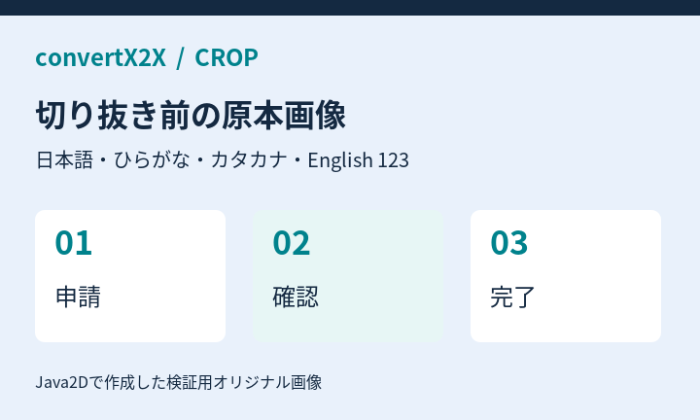
07 未対応要素と加工の通知

UNS01 実データの棒グラフ：描画は未対応、元のセル値は保持
月別の申請件数
 | 申請件数
7月 | 12
8月 | 18
9月 | 25
7月 | 12
8月 | 18
9月 | 25

UNS02 星形：代替表示と文字を保持 |  | UNS03 グラデーション：簡略化を警告 |  | UNS04 縦書き：横書きへ簡略化
星形の文字
グラデーション 簡略化の通知を確認
縦書きの日本語 簡易描画の対象

UNS05 切り抜き・回転・反転：切り抜き前の原本が保存される |  |  | UNS06 BMP：元ファイルを添付、画像表示はしない

